Deckblatt
Praxistool

Hochschulmarketing

von KMU der Region Alpenrheintal

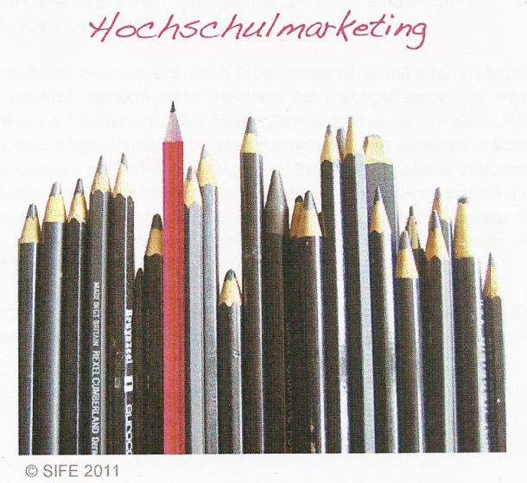

Förderverein der HTW Chur
www.htwchur.ch/fow

Graphische Auswertung
Graphische Auswertung
Eignung
 | 75% - 100% | 50% - 75% | 25% - 50% | 0% - 25% | Eignung*
 | 100 | 75 | 50 | 25 | 0
 | 100 | 75 | 50 | 25 | 0
 | 100 | 75 | 50 | 25 | 0
 | 100 | 75 | 50 | 25 | 0
 | 100 | 75 | 50 | 25 | 0
 | 100 | 75 | 50 | 25 | 0
 | 100 | 75 | 50 | 25 | 0
 | 100 | 75 | 50 | 25 | 0
 | 100 | 75 | 50 | 25 | 0
 | 100 | 75 | 50 | 25 | 0
 | 100 | 75 | 50 | 25 | 0
 | 100 | 75 | 50 | 25 | 0
 | 100 | 75 | 50 | 25 | 0
 | 100 | 75 | 50 | 25 | 0
 | 100 | 75 | 50 | 25 | 0
 | 100 | 75 | 50 | 25 | 0
 | 100 | 75 | 50 | 25 | 0
 | * | Blaue Linie: „Eignung“
 |  | Die Eignungslinie gibt an, wie gut jedes Instrument des Hochschulmarketings mit den von Ihnen definierten Zielsetzungen und Anforderungen übereinstimmt. Je nach Grad der Eignung ergibt sich:

 |  |  | Diese Instrumente stimmen sehr gut mit Ihren Anforderungen und Zielen überein.

 |  |  | Diese Instrumente stimmen gut mit Ihren Anforderungen und Zielen überein.

 |  |  | Diese Instrumente stimmen mässig mit Ihren Anforderungen und Zielen überein.

 |  |  | Diese Instrumente stimmen nicht oder kaum mit Ihren Anforderungen und Zielen überein.

